Ejercicio 1
 |  |  |  |  |  |  | Metodo Eliminacion Gaussiana

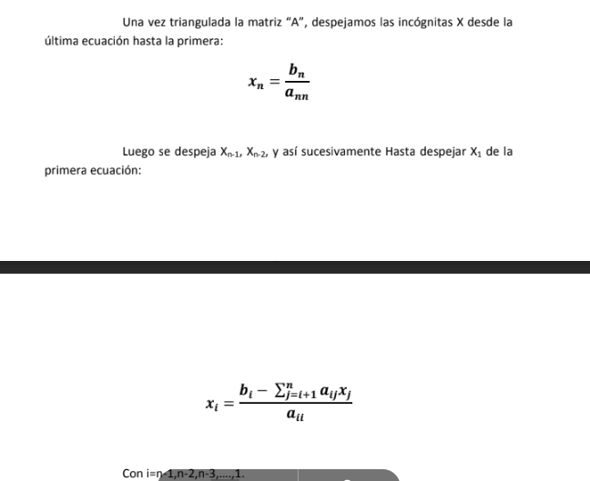

 | PARTE 1: TRIANGULACION DE MATRIZ |  |  |  |  |  |  |  | PARTE 2: SUSTITUCION HACIA ATRÁS
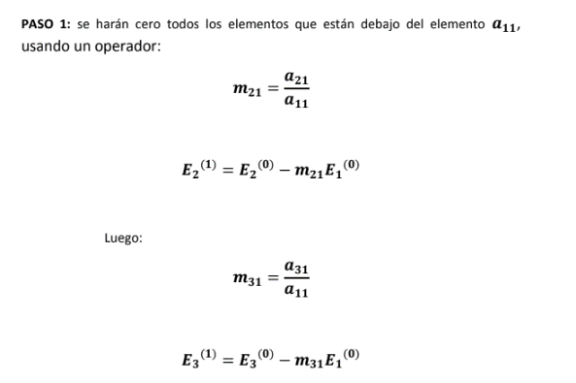
 | 3 | -0.1 | -0.2 | 7.85 |  |  |  |  | X3= | 7.1045956083
 | 0.1 | 7 | -0.3 | 19.3 |  |  |  |  | X2= | 3.0160420816
 | 0.3 | -0.2 | 10 | 71.4 |  |  |  |  | X1= | 3.1908411099

 |  |  |  |  | M21= | 0.033333333333
 | 3 | -0.1 | -0.2 | 7.85 | M31= | 0.1 |  |  | PARTE 3: VERIFICACION
 | 0 | 7.0033333333 | -0.29333333333 | 19.038333333
 | 0 | -0.19 | 10.02 | 70.615 |  |  |  |  | //Reemplazo en el sistema

 |  |  |  |  | M32= | -0.027129938125 |  | B1= | 7.85 |  | CORRECTO
 | 3 | -0.1 | -0.2 | 7.85 |  |  |  | B2= | 19.3 |  | CORRECTO
 | 0 | 7.0033333333 | -0.29333333333 | 19.038333333 |  |  |  | B3= | 71.4 |  | CORRECTO
 | 0 | 0 | 10.012041885 | 71.131508805

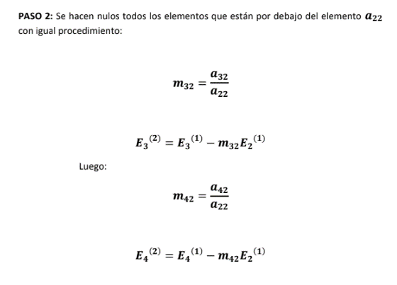

// TENER EN CUENTA QUE LOS M SON EN BASE A LA CANTIDAD DE NROS QUE HAYA EN LA MATRIZ
//SI ES DE 4 VARIABLES ENTONCES ES NECESARIO QUE HAYA MAS M

